(사용자)
 | 무지출 챌린지

 | No | Location |  |  |  |  |  | Page ID | Page Name | Target | Detail
 |  | 1Depth | 2Depth | 3Depth | 4Depth | 5Depth | 6Depth |  |  |  | Content | Description | images
 | Login
 | 1 | 회원가입 |  |  |  |  |  | MCSU0001 | 회원가입 안내 | Wep/App | 회원가입 여부, 약관 동의
 |  |  | 가입절차 |  |  |  |  | MCSU0002 | 개인정보입력 | Wep/App | 회원명, 아이디 중복검사, 비밀번호 | 1. 필수정보 입력: 아이디, 비밀번호, 이메일, 핸드폰번호 * 비밀번호 : 영문자, 숫자, 특수문자를 포함한 9자리이상으로 구성하며 암호화를 통한 저장 필수 * 필수정보는 공란을 방지함 * 중복 확인 필수 2. 개인정보: 이름, 생년월일(8자리), 성별(남/여), 국적(내/외국인) 3. 연락처: 통신사 선택, 휴대전화번호 4. 약관동의: 필수 약관 동의 5. XSS, SQL Injection 공격을 방지함
 |  |  |  |  |  |  |  |  | 본인인증 | Wep/App | 휴대폰 번호 입력, 인증번호 입력 | 휴대폰 번호 입력, 인증번호 입력 * 휴대폰 번호 유효성 검증 * 3분 내 인증번호 입력 필수
 |  |  |  |  |  |  |  |  | 가입완료 | Wep/App | 가입 완료 확인 | 가입 완료 확인 * 가입 성공 시 환영 메시지 표시 * 로그인 페이지로 자동 이동
 | 2 | 로그인 |  |  |  |  |  | MCSI0001 | 로그인 안내 | Wep/App | 구글 로그인 api 연동 | 기본 로그인, SNS 로그인 * 이메일/아이디 + 비밀번호 로그인 * Google, Kakao, Naver 소셜 로그인 지원 * 필수 제공 정보: 이메일, 닉네임
 |  |  | SSO 로그인 | Google |  |  |  | MCSI0002 | 구글 로그인 | Wep/App |  | OAuth 2.0 기반 인증을 통해 구글 계정 로그인 연동
 |  |  |  | Kakao |  |  |  | MCSI0003 | 카카오 로그인 | Wep/App | 카카오 로그인 api 연동 | REST API와 JavaScript SDK를 활용한 카카오 계정 로그인 연동
 |  |  |  | Naver |  |  |  | MCSI0004 | 네이버 로그인 | Wep/App | 네이버 로그인 api 연동 | OAuth 2.0 기반 REST API를 활용한 네이버 계정 로그인 연동
 | 3 | 마이페이지 | 개인정보 |  |  |  |  | MCMP0001 | 개인정보수정 | Wep/App | 1. 개인정보 (비밀번호, 이메일, 사진, 자기소개등..)을 수정 및 등록할 수 있다
 |  |  | 개인목표 |  |  |  |  | MCMP0002 | 목표설정 | Wep/App | 1. 개인목표 (자동차구매, 혼자여행 등등...)를 선택한다 2. 개인목표에 해당되는 목표금액을 설정한다.
 |  |  |  |  |  |  |  | MCMP0003 | 월별 사용제한금액 설정 | Wep/App | 1. 월별 사용제한금액을 설정한다.
 | 4 | 대시보드 | 목표달성률 |  |  |  |  | MCDB0001 | 목표달성률 위젯 | Wep/App | 1. 월별 설정된 월별 제한 금액 표시 ex) 금월 설정된 제한금액 30만원 2. 설정한 목표 대비 달성률 표시 ex) 자동차 구매 : 10%달성 혼자 해외여행 : 65% 달성 3. 이번달 사용금액 표시 ex) 25만원 4. 월별 제한 금액 - 사용금액 표시 (사용 가능한 예산) | 오른쪽 그림 참조 | 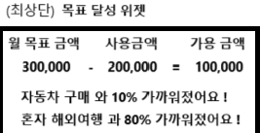
 |  |  | 캘린더 | 월별 일일 지출금액 조회 |  |  |  | MCDB0002 | 캘린더 위젯 | Wep/App | 1. 월별 캘린더 조회 2. 일별 사용금액 표시 * 일자 하단에 일별 총 사용금액 표시 3. 일자 클릭시 기입란에 카테고리별 지출금액 표시 4. 기입란의 사용금액 등록하기 버튼을 클릭시 지출금액 등록화면 으로 이동 * 이동시 View Transition API를 이용하여 네이티브앱과 같이 부드럽게 화면전환을한다. (설명란에 참조링크) | 캘린더 api 연동 참고 사이트 : https://live-transitions.pages.dev/ | 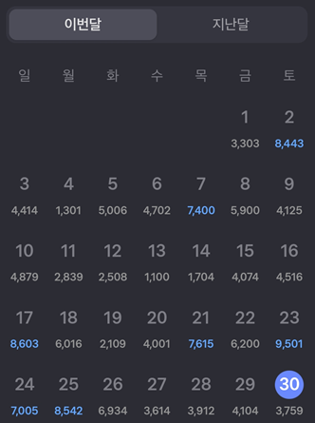
 |  |  |  | 사용금액 등록 | 일별 사용금액 등록 |  |  | MCDB0003 | 사용금액 등록 페이지 | Wep/App | 1. 카테고리를 선택하여 금액을 등록할 수 있다.
 |  |  |  |  | 월별 고정지출 등록 |  |  | MCDB0004 | 월별 고정지출 등록 | Wep/App | 1. 월마다 빠져나가야 하는 고정지출을 일자에 선택하여 놓으면 캘린더에 모든 해당일자에 고정지출을 등록해 놓는다.
 |  |  | 월별지출현황 |  |  |  |  | MCDB0005 | 월별지출현황 그래프 |  | 1. 각 월의 일자별로 사용금액을 recharts.js 그래프로 표시 * 일정금액 이상사용시 우는 이미지, 무지출시 웃는이미지 | https://recharts.org/en-US/examples/CustomizedDotLineChart 링크 참조 | 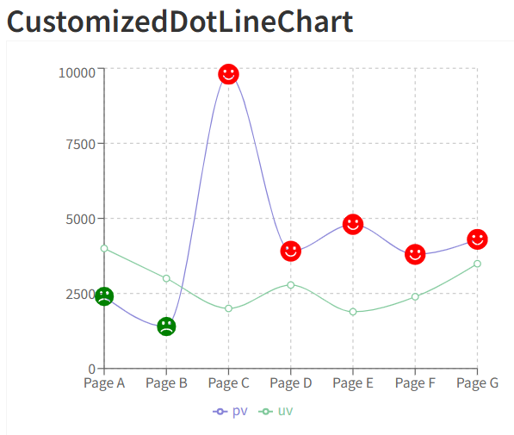
 |  |  | 카테고리별 지출현황 |  |  |  |  | MCDB0006 | 카테고리별 지출 그래프 | Wep/App | 1. 카테고리별 지출 현황을 Echart.js pie 그래프로표시 | https://echarts.apache.org/examples/en/editor.html?c=pie-padAngle 링크 참조 | 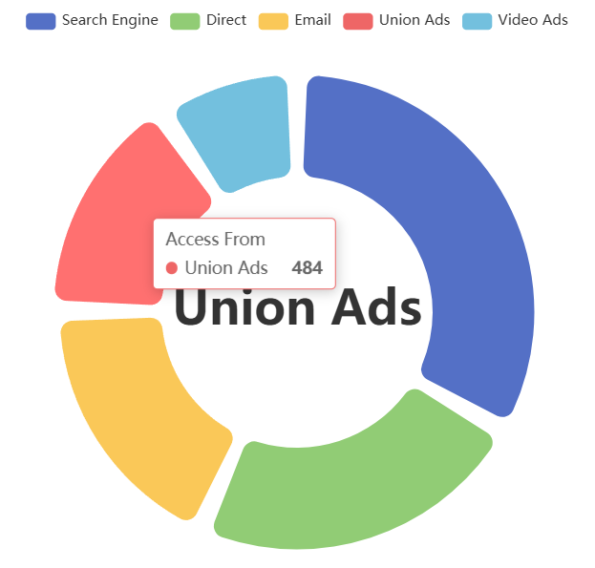
 |  |  | 알림 |  |  |  |  | MCDB0007 | 일일 작성 알림 | Wep/App | 1. (앱) 오후 21시에 사용자에게 피드에 알람을 보내 오늘 등록할것을 요구 2. (웹) 오후 21시에 사용자에게 알림함에 알람을 보내 오늘 등록할것 을 요구 |  | 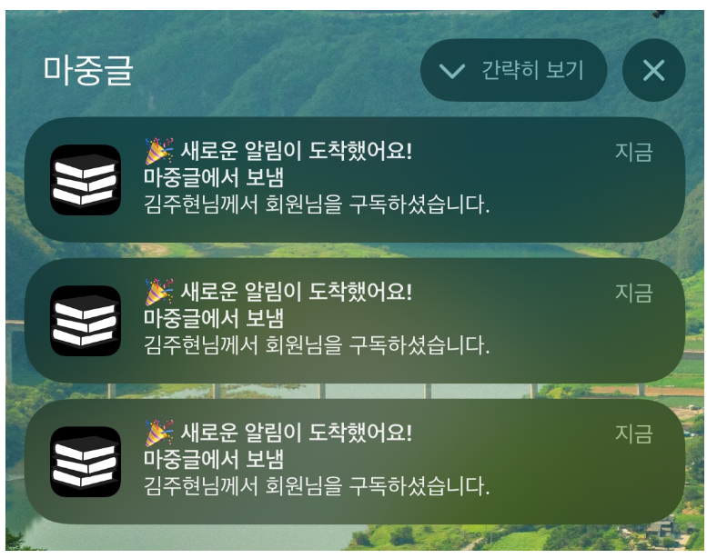

 | 기능해볼목표 |  |  |  |  |  |  |  |  |  | (참고 그림방)
 | 1. 저축 목표 관리 페이지(목표 금액 설정 및 달성도 표시)
 | 2. 지출 입력 및 기록 페이지(카테고리를 선택하고 입력 할 수 있게) |  |  |  |  |  |  |  |  |  | 참고링크 : https://echarts.apache.org/examples/en/editor.html?c=pictorialBar-forest
완 | 3. 달마다 자동으로 빠져나갈 수 있게 고정비 지출 등록 |  |  |  |  |  |  |  |  |  | ^ 위의 링크는 기여움 이슈로 인하여 월별 목표를 위해 모은금액을 점차적으로 보여주는 것으로하면어떨까함 * 물론 나무는 달러동전으로 변경예정 ※ 검토 완
 | 4. 분석 페이지(기간별 비교(예: 지난달 대비 이번 달), 최다 지출 카테고리 분석)
 | 5. 공동 가계부(가계부를 여러 사용자와 공유 가능, 팀/가족 지출 내역과 나의 지출 비교) -> 웹소켓이나 firebase 사용해야할듯
 | 6. 월별 예산관리 페이지(이번달 가용 금액 설정, 가용금액 - 현재 총 사용량중 -값이 나오면 실시간 알림)
 | 7. 회원들의 성과 조회 * 목표를 달성한 회원 목록 * 나와 지출이 비슷한 사람들의 랭킹 확인 (전부 조회는되는데 숨겨져 있고 내 위아래 10명까지만 조회되고 중앙에 자신을 포커싱) * 개인 vs. 회원 평균 비교를 위한 시각화

